Hoja2
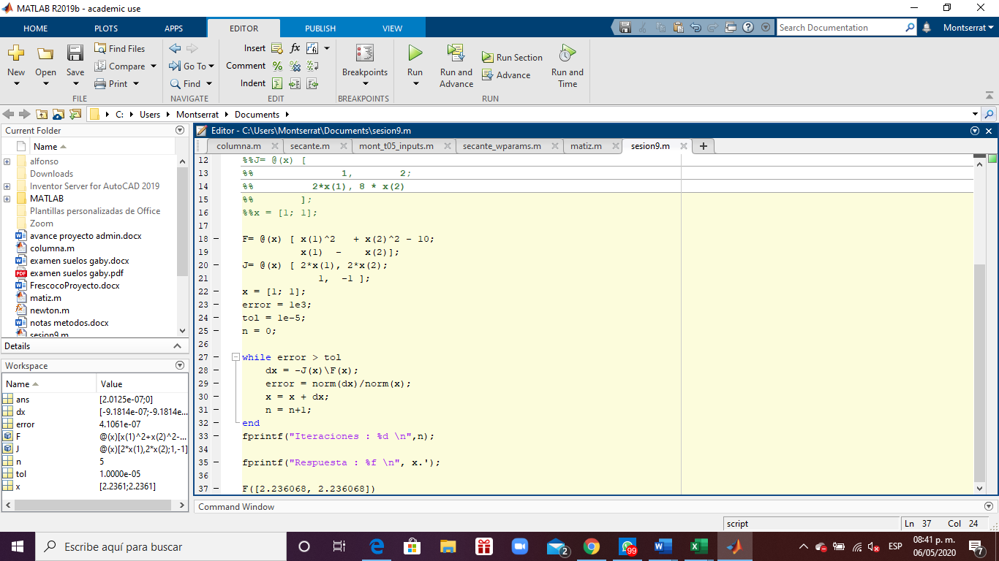
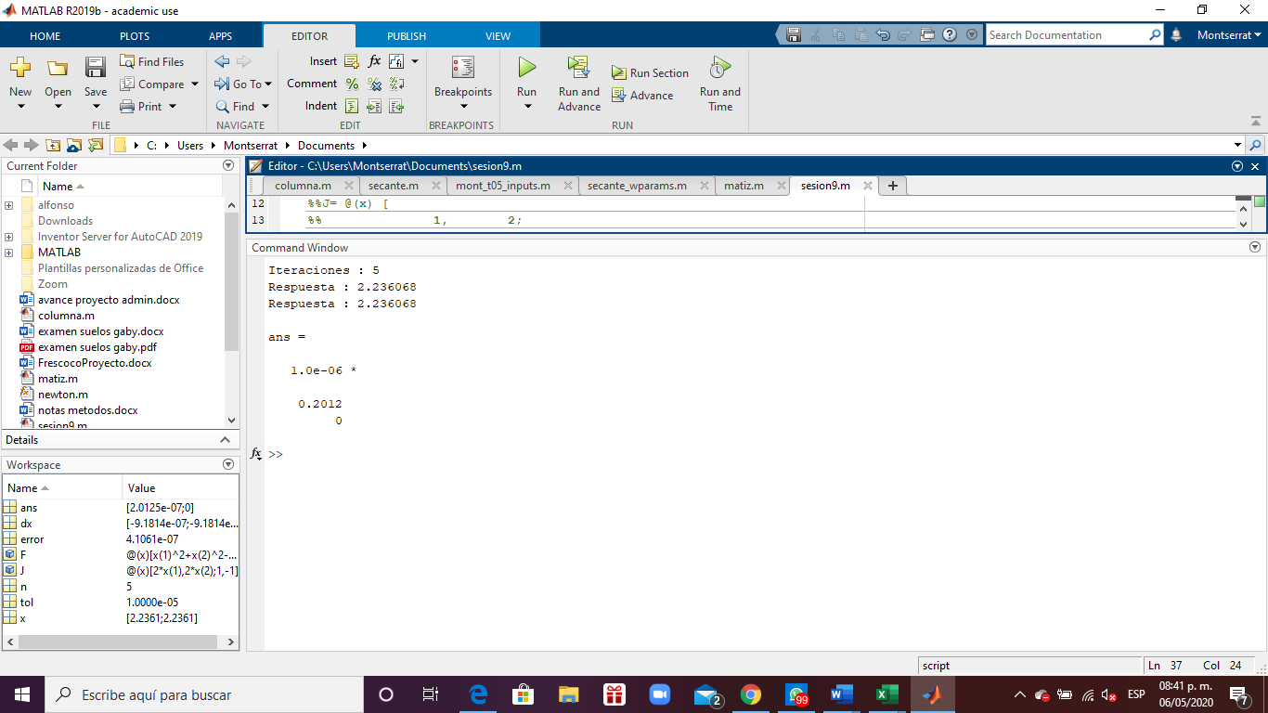
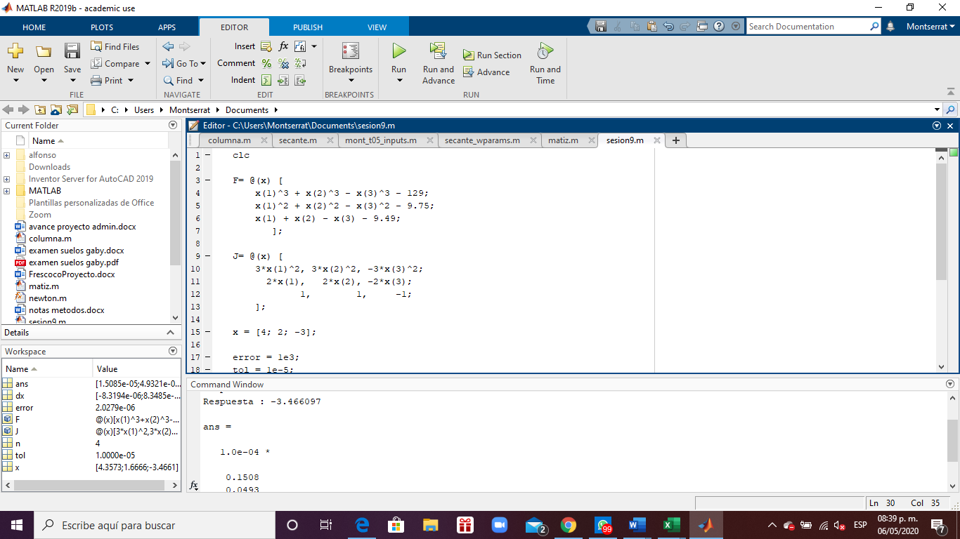
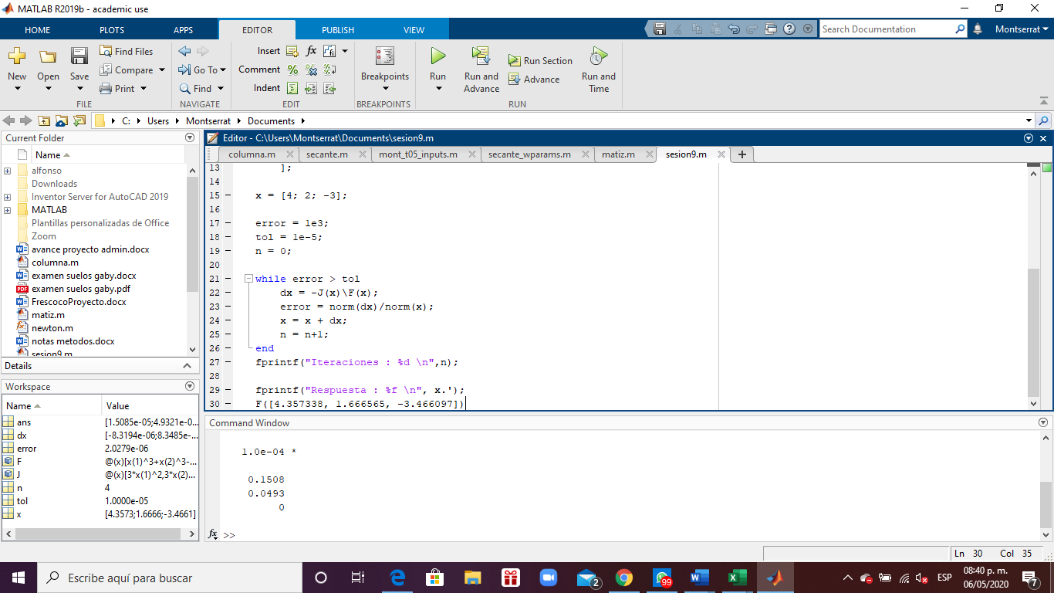
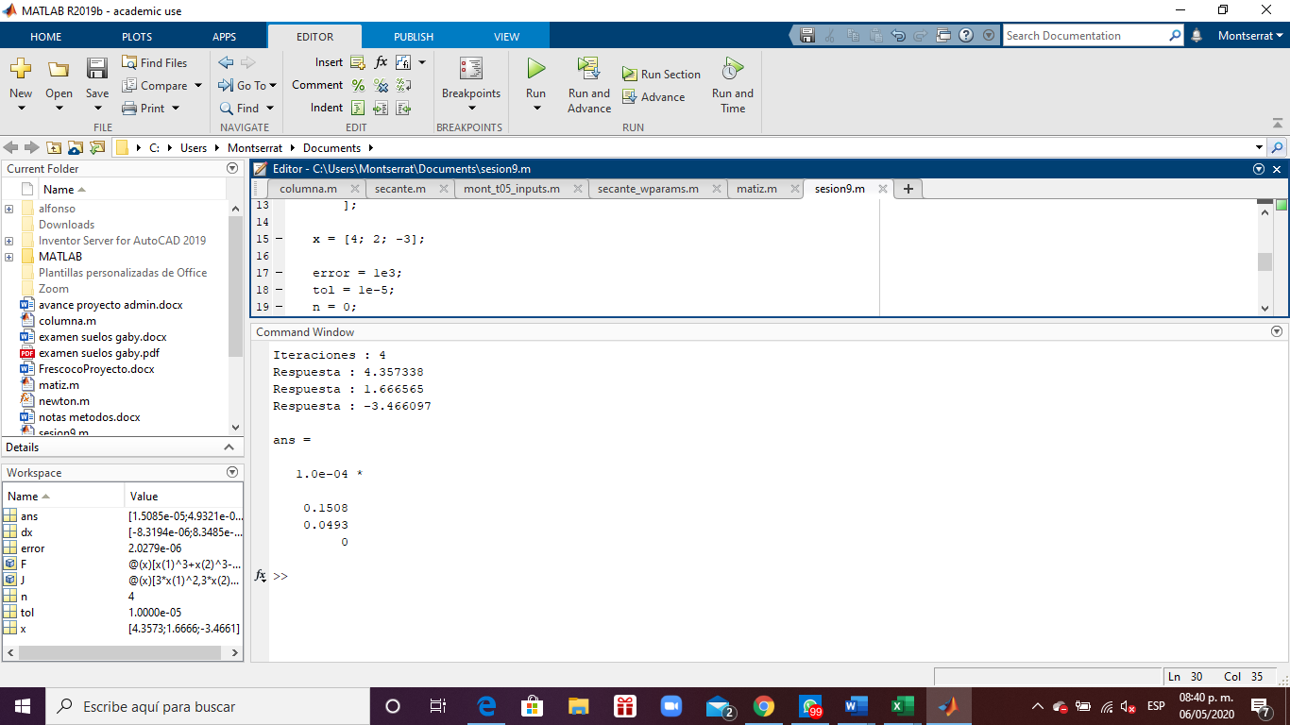
x^3 + y^3 - z^3 - 129 = 0
x^2 + y^2 - z^2 - 9.75 = 0
x + y - z - 9.49 = 0 |  |  | x | y | z | f1 | f2 | f3 | h1 | h2 | h3
 |  | 1 | 4 | 2 | -3 | -30 | 1.25 | -0.49 | 0.45964285714 | -0.4745 | -0.50485714286
 |  | 2 | 4.45964286 | 1.52550000 | -3.50485714 | 6.29904081 | 0.18154107 | 0.00000000 | -0.09753731 | 0.13638503 | 0.03884771
 |  | 3 | 4.36210554 | 1.66188503 | -3.46600943 | 0.22982605 | 0.02660526 | 0.00000000 | -0.00475967 | 0.00467183 | -0.00008784
 |  | 4 | 4.35734587 | 1.66655686 | -3.46609727 | 0.00040536 | 0.00004447 | 0.00000000 | -0.00000832 | 0.00000835 | 0.00000003
 |  | 5 | 4.35733755 | 1.66656520 | -3.46609724 | 0.00000000 | 0.00000000 | 0.00000000

 |  | X |  | J |  |  | F (-1) |  |  | inversa |  |  | identidad
 | 1 | x | 4 | 48 | 12 | -27 | 30 | 0.45964285714 |  | 0.02380952381 | 0.035714285714 | -0.42857142857 | 1.00000000 | 0.00000000 | 0.00000000
 |  | y | 2 | 8 | 4 | 6 | -1.25 | -0.4745 |  | -0.033333333333 | 0.05 | 1.2 | 0.00000000 | 1.00000000 | 0.00000000
 |  | z | -3 | 1 | 1 | -1 | 0.49 | -0.50485714286 |  | -0.0095238095238 | 0.085714285714 | -0.22857142857 | 0.00000000 | 0.00000000 | 1.00000000

 | 2 | x | 4.4596428571 | 59.66524324 | 6.98145075 | -36.852070776 | -6.2990408133 | -0.097537312398 |  | 0.014263922607 | 0.042350095646 | -0.228793015 | 1.00000000 | 0.00000000 | 0.00000000
 |  | y | 1.5255 | 8.9192857143 | 3.051 | 7.0097142857 | -0.18154107143 | 0.13638502583 |  | -0.022583885871 | 0.032344157404 | 1.0589862627 | 0.00000000 | 1.00000000 | 0.00000000
 |  | z | -3.5048571429 | 1 | 1 | -1 | 0 | 0.038847713435 |  | -0.0083199632638 | 0.07469425305 | -0.16980675229 | 0.00000000 | 0.00000000 | 1.00000000

 | 3 | x | 4.3621055447 | 57.08389435 | 8.2855855173 | -36.039664095 | -0.22982604937 | -0.0047596749833 |  | 0.015769659514 | 0.042675641348 | -0.27250488113 | 1.00000000 | 0.00000000 | 0.00000000
 |  | y | 1.6618850258 | 8.7242110895 | 3.3237700517 | 6.9320188588 | -0.026605257742 | 0.0046718305822 |  | -0.024073566423 | 0.03235834403 | 1.0919118985 | 0.00000000 | 1.00000000 | 0.00000000
 |  | z | -3.4660094294 | 1 | 1 | -1 | 0 | -8.7844401172E-05 |  | -0.008303906909 | 0.075033985378 | -0.18059298263 | 0.00000000 | 0.00000000 | 1.00000000

 | 4 | x | 4.3573458698 | 56.959389086 | 8.332235267 | -36.041490935 | -0.00040535532847 | -8.3194043399E-06 |  | 0.015834383854 | 0.042741920595 | -0.27439949323 | 1.00000000 | 0.00000000 | 0.00000000
 |  | y | 1.6665568564 | 8.7146917395 | 3.3331137128 | 6.9321945476 | -4.4472790298E-05 | 8.3485055889E-06 |  | -0.024135544428 | 0.032266155126 | 1.0935562704 | 0.00000000 | 1.00000000 | 0.00000000
 |  | z | -3.4660972738 | 1 | 1 | -1 | 0 | 2.9101249035E-08 |  | -0.0083011605744 | 0.075008075721 | -0.18084322287 | 0.00000000 | 0.00000000 | 1.00000000

